Karte
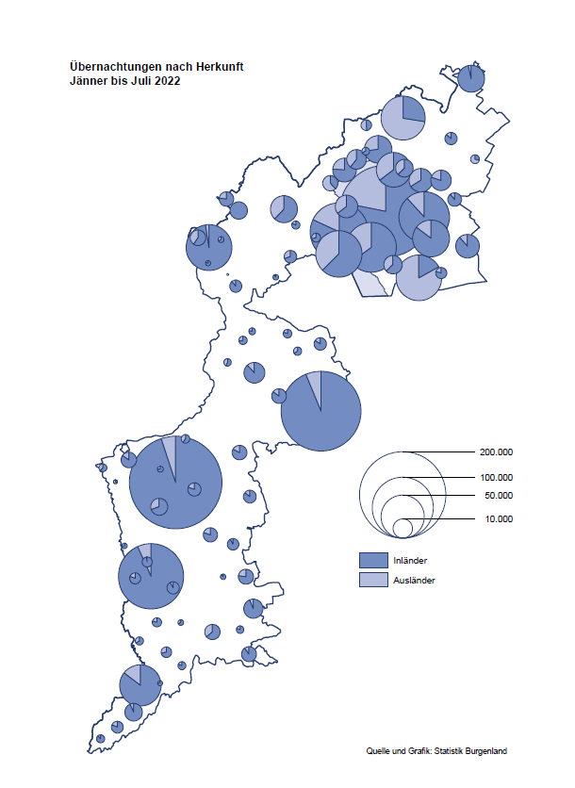

Bgld
Ankünfte nach Unterkunftsart |  |  |  |  |  |  |  | Übernachtungen nach Unterkunftsart |  |  |  |  |  |  |  | Daten für Grafik 2:
Juli 2022 |  |  |  |  |  |  |  | Juli 2022 |  |  |  |  |  |  |  |  | Monat | 2022 | 2021 | Ø 2011-2021 | 2021 | 2020 | 2019 | 2018 | 2017 | 2016 | 2015 | 2014 | 2013 | 2012 | 2011

Unterkunftsart | Ankünfte |  |  |  |  |  |  | Unterkunftsart | Übernachtungen |  |  |  |  |  |  |  |  | 1,639,989 | 2,510,061 | 2,883,826 | 2,510,061 | 2,287,961 | 3,144,232 | 3,050,564 | 3,092,657 | 3,084,025 | 2,914,691 | 2,912,637 | 2,853,243 | 2,938,655 | 2,933,357
 | Inländer |  | Ausländer |  | insgesamt |  |  |  | Inländer |  | Ausländer |  | insgesamt
 | 2021 | 2022 | 2021 | 2022 | 2021 | 2022 | % |  | 2021 | 2022 | 2021 | 2022 | 2021 | 2022 | % | Jänner | 1 | 115,620 | 29,476 | 128,877 | 29,476 | 145,353 | 142,561 | 145,246 | 145,386 | 144,674 | 134,038 | 133,981 | 132,179 | 136,230 | 128,519
 |  |  |  |  |  |  |  |  |  |  |  |  |  |  |  | Feber | 2 | 121,086 | 34,472 | 130,386 | 34,472 | 151,431 | 140,588 | 142,295 | 142,728 | 145,581 | 135,782 | 142,631 | 131,305 | 135,387 | 132,050
Burgenland | 129,125 | 104,618 | 26,058 | 32,606 | 155,183 | 137,224 | -11.6% | Burgenland | 377,365 | 297,629 | 94,794 | 108,326 | 472,159 | 405,955 | -14.0% | März | 3 | 138,364 | 45,792 | 138,154 | 45,792 | 64,358 | 163,253 | 168,732 | 155,317 | 173,021 | 148,988 | 147,200 | 164,265 | 148,907 | 139,865
Gewerbl. Beherbergungsbetrieb | 85,480 | 69,605 | 16,159 | 19,573 | 101,639 | 89,178 | -12.3% | Gewerbl. Beherbergungsbetrieb | 212,916 | 163,575 | 53,544 | 58,748 | 266,460 | 222,323 | -16.6% | April | 4 | 227,240 | 50,285 | 180,435 | 50,285 | 5,072 | 244,826 | 224,025 | 232,034 | 202,440 | 201,029 | 212,756 | 185,187 | 215,698 | 211,430
5/4-Stern | 44,303 | 36,898 | 7,512 | 9,517 | 51,815 | 46,415 | -10.4% | 5/4-Stern | 118,710 | 92,288 | 28,497 | 33,286 | 147,207 | 125,574 | -14.7% | Mai | 5 | 290,079 | 158,476 | 255,706 | 158,476 | 46,179 | 283,418 | 306,488 | 278,950 | 328,809 | 292,559 | 285,056 | 297,188 | 278,023 | 257,616
3-Stern | 33,646 | 27,187 | 6,087 | 6,216 | 39,733 | 33,403 | -15.9% | 3-Stern | 76,697 | 59,208 | 16,567 | 17,725 | 93,264 | 76,933 | -17.5% | Juni | 6 | 341,645 | 333,648 | 310,539 | 333,648 | 233,437 | 353,757 | 312,160 | 347,452 | 298,750 | 304,686 | 319,646 | 276,693 | 292,628 | 343,074
2/1-Stern | 7,531 | 5,520 | 2,560 | 3,840 | 10,091 | 9,360 | -7.2% | 2/1-Stern | 17,509 | 12,079 | 8,480 | 7,737 | 25,989 | 19,816 | -23.8% | Juli | 7 | 405,955 | 472,159 | 428,075 | 472,159 | 447,640 | 430,134 | 431,967 | 436,808 | 437,717 | 417,086 | 403,168 | 408,674 | 409,575 | 413,893
Privatquartier nicht auf Bauernhof | 6,893 | 5,537 | 1,383 | 1,526 | 8,276 | 7,063 | -14.7% | Privatquartier nicht auf Bauernhof | 18,405 | 13,805 | 5,915 | 6,222 | 24,320 | 20,027 | -17.7% | Aug | 8 |  | 557,336 | 510,964 | 557,336 | 546,671 | 513,292 | 486,508 | 503,565 | 510,434 | 483,048 | 494,104 | 488,499 | 519,743 | 517,405
Privatquartier auf Bauernhof | 2,776 | 2,323 | 506 | 594 | 3,282 | 2,917 | -11.1% | Privatquartier auf Bauernhof | 8,078 | 6,331 | 2,043 | 2,514 | 10,121 | 8,845 | -12.6% | Sept | 9 |  | 360,851 | 301,237 | 360,851 | 369,853 | 301,838 | 294,404 | 306,558 | 299,008 | 282,739 | 260,716 | 264,879 | 291,135 | 281,631
Campingplatz | 20,502 | 16,148 | 4,757 | 6,479 | 25,259 | 22,627 | -10.4% | Campingplatz | 68,712 | 53,506 | 15,125 | 18,061 | 83,837 | 71,567 | -14.6% | Okt | 10 |  | 257,755 | 216,114 | 257,755 | 203,553 | 225,667 | 217,367 | 218,450 | 217,470 | 203,272 | 206,019 | 203,858 | 211,959 | 211,883
Kurheim der Sozialvers.träger | 380 | 409 | 2 | 1 | 382 | 410 | 7.3% | Kurheim der Sozialvers.träger | 10,627 | 10,231 | 33 | 23 | 10,660 | 10,254 | -3.8% | Nov | 11 |  | 126,150 | 161,562 | 126,150 | 46,036 | 193,867 | 183,958 | 181,241 | 179,370 | 171,475 | 171,477 | 179,421 | 179,009 | 165,174
Private und öffentliche Kurheime | 1,231 | 882 | 22 | 15 | 1,253 | 897 | -28.4% | Private und öffentliche Kurheime | 19,180 | 17,950 | 146 | 167 | 19,326 | 18,117 | -6.3% | Dez | 12 |  | 83,661 | 121,777 | 83,661 | 28,378 | 151,031 | 137,414 | 144,168 | 146,751 | 139,989 | 135,883 | 121,095 | 120,361 | 130,817
Jugendherberge | 336 | 679 | 128 | 201 | 464 | 880 | 89.7% | Jugendherberge | 1,397 | 4,266 | 419 | 1,008 | 1,816 | 5,274
Ferienwohnung, Ferienhaus | 9,799 | 7,795 | 2,629 | 3,664 | 12,428 | 11,459 | -7.8% | Ferienwohnung, Ferienhaus | 33,817 | 24,986 | 13,991 | 18,502 | 47,808 | 43,488 | -9.0% | Überschrift1: | Übernachtungen im Burgenland 2015
Sonstige Unterkunft | 1,728 | 1,240 | 472 | 553 | 2,200 | 1,793 | -18.5% | Sonstige Unterkunft | 4,233 | 2,979 | 3,578 | 3,081 | 7,811 | 6,060 | -22.4% | Überschrift2: | im Vergleich zu 2015 und Ø 2005-2015

Übernachtungen im Juli nach Unterkunftsarten
Übernachtungen nach Monaten
 | Ø 2011-2021 | 2021 | 2022
Jänner | 128,877 | 29,476 | 115,620
Feber | 130,386 | 34,472 | 121,086
März | 138,154 | 45,792 | 138,364
April | 180,435 | 50,285 | 227,240
Mai | 255,706 | 158,476 | 290,079
Juni | 310,539 | 333,648 | 341,645
Juli | 428,075 | 472,159 | 405,955
Aug | 510,964 | 557,336
Sept | 301,237 | 360,851
Okt | 216,114 | 257,755
Nov | 161,562 | 126,150
Dez | 121,777 | 83,661
 |  |  |  |  |  |  |  |  |  |  |  |  |  |  |  | Daten für Grafik 1:
 |  |  |  |  |  |  |  |  |  |  |  |  |  |  |  |  | 2022 | 2021
 |  |  |  |  |  |  |  |  |  |  |  |  |  |  |  | 5/4-Stern | 125,574 | 147,207
 |  |  |  |  |  |  |  |  |  |  |  |  |  |  |  | 3-Stern | 76,933 | 93,264
 |  |  |  |  |  |  |  |  |  |  |  |  |  |  |  | 2/1-Stern | 19,816 | 25,989
 |  |  |  |  |  |  |  |  |  |  |  |  |  |  |  | Privatquartier | 28,872 | 34,441
 |  |  |  |  |  |  |  |  |  |  |  |  |  |  |  | Campingplatz | 71,567 | 83,837
 |  |  |  |  |  |  |  |  |  |  |  |  |  |  |  | Kurheim, Erhol. | 28,371 | 29,986
 |  |  |  |  |  |  |  |  |  |  |  |  |  |  |  | Sonst. Unterk. | 54,822 | 57,435

 |  |  |  |  |  |  |  |  |  |  |  |  |  |  |  | Kontrolle | 405,955 | 472,159

Gemeinde20
Die 20 Gemeinden mit den meisten Übernachtungen
Juli 2022

Gemeinde | Ankünfte |  |  | Übernachtungen
 | 2021 | 2022 | % | 2021 | 2022 | %

Podersdorf am See | 28,769 | 24,538 | -14.7% | 95,128 | 78,077 | -17.9%
Lutzmannsburg | 14,035 | 12,540 | -10.7% | 37,350 | 33,309 | -10.8%
Bad Tatzmannsdorf | 9,528 | 6,411 | -32.7% | 44,360 | 31,958 | -28.0%
Rust | 11,763 | 10,877 | -7.5% | 32,895 | 27,680 | -15.9%
Mörbisch am See | 8,915 | 7,518 | -15.7% | 26,279 | 22,673 | -13.7%
Illmitz | 8,100 | 6,285 | -22.4% | 26,805 | 21,342 | -20.4%
Stegersbach | 7,690 | 5,392 | -29.9% | 23,106 | 15,758 | -31.8%
Pamhagen | 2,768 | 2,320 | -16.2% | 15,033 | 14,853 | -1.2%
Parndorf | 5,556 | 8,226 | 48.1% | 9,607 | 12,540 | 30.5%
Jennersdorf | 5,811 | 4,729 | -18.6% | 14,739 | 11,939 | -19.0%
Frauenkirchen | 5,903 | 4,515 | -23.5% | 14,711 | 11,307 | -23.1%
Neusiedl am See | 3,806 | 3,547 | -6.8% | 10,093 | 9,171 | -9.1%
Bad Sauerbrunn | 990 | 775 | -21.7% | 7,224 | 7,946 | 10.0%
Andau | 1,118 | 3,642 |  | 3,407 | 7,002 | 105.5%
Eisenstadt | 2,475 | 2,369 | -4.3% | 7,560 | 6,610 | -12.6%
Sankt Andrä am Zicksee | 1,448 | 996 | -31.2% | 7,812 | 6,590 | -15.6%
Jois | 2,812 | 2,504 | -11.0% | 6,821 | 6,279 | -7.9%
Oggau am Neusiedler See | 2,295 | 1,676 | -27.0% | 7,053 | 4,807 | -31.8%
Breitenbrunn | 1,434 | 1,449 | 1.0% | 4,305 | 4,234 | -1.6%
Purbach am Neusiedler See | 2,089 | 1,806 | -13.5% | 5,676 | 4,199 | -26.0%

Die 10 Gemeinden mit den meisten Übernachtungen im Juli
 |  |  |  |  |  |  |  | Daten für Grafik: | 2021 | 2022 | 2021 | 2022
 |  |  |  |  |  |  | 1 | Podersdorf am See | 95,128 | 78,077 | 64.8 | 57.5
 |  |  |  |  |  |  | 2 | Lutzmannsburg | 37,350 | 33,309 | 25.4 | 24.5
 |  |  |  |  |  |  | 3 | Bad Tatzmannsdorf | 44,360 | 31,958 | 30.2 | 23.5
 |  |  |  |  |  |  | 4 | Rust | 32,895 | 27,680 | 22.4 | 20.4
 |  |  |  |  |  |  | 5 | Mörbisch am See | 26,279 | 22,673 | 17.9 | 16.7
 |  |  |  |  |  |  | 6 | Illmitz | 26,805 | 21,342 | 18.3 | 15.7
 |  |  |  |  |  |  | 7 | Stegersbach | 23,106 | 15,758 | 15.7 | 11.6
 |  |  |  |  |  |  | 8 | Pamhagen | 15,033 | 14,853 | 10.2 | 10.9
 |  |  |  |  |  |  | 9 | Parndorf | 9,607 | 12,540 | 6.5 | 9.2
 |  |  |  |  |  |  | 10 | Jennersdorf | 14,739 | 11,939 | 10.0 | 8.8
 |  |  |  |  |  |  |  | restliche Gemeinden | 146,857 | 135,826 | 100.0 | 100.0

 |  |  |  |  |  |  |  | Insgesamt | 472,159 | 405,955

